Instructivo
Para cargar los proyectos en el excel tené en cuenta que:
1. Primero tenés que seleccionar tu Jurisdicción. Si tu excel es 2007 o anterior, deberás ingresar a mano el nombre completo de la jurisdicción. Igual que como lo ves en el sistema.
2. No tenés que modificar el formato del excel.
3. Algunos campos tienen opciones pre definidas. Los vas a reconocer por el texto de ayuda y porque al posicionarte sobre la celda, verás aparecer una flecha.
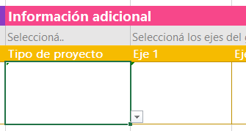

4. Algunos campos tienen validaciones de formato y opciones válidas. Prestá atención a los mensajes que se te presenten.

Definición y Objetivos de los Ejes de Gobierno de la Ciudad
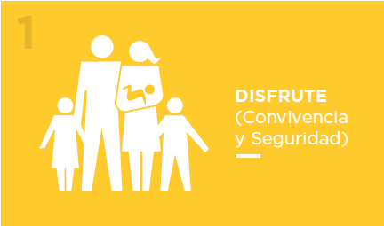 | Nuestro objetivo es: • Ser una ciudad donde los vecinos estén y se sientan seguros. • Reducir a 0 las fatalidades por accidentes de tránsito. • Fomentar la buena convivencia y respeto por las normas entre todos los que viven y vienen a la ciudad. • Fortalecer la función pública para que sea percibida por los ciudadanos como un rol profesional y de servicio a los demás. • Hacer partícipes a los vecinos para a través de sus opiniones e intereses dar forma a la ciudad en que todos queremos vivir. • Fomentar y acercar la cultura a la gente para potenciar la participación y disfrute de todos los ciudadanos. • Organizar los mejores JJOO de la Juventud de la historia, que actúen de canal para seguir desarrollando el sur, para posicionar internacionalmente a BA y para transmitir los valores del GCBA. • Potenciar el turismo como factor de desarrollo económico de Buenos Aires. • Posicionar a Buenos Aires como la capital gastronómica de América Latina | 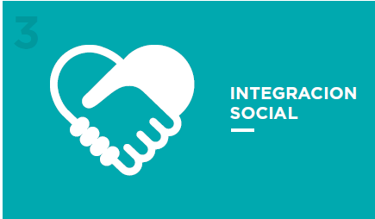 |  | Nuestro objetivo es: • Promover la movilidad social, fortaleciendo el acceso al empleo formal y al sueldo digno en la Zona Sur. • Brindar acceso fácil y rápido a salud pública de calidad a todos los ciudadanos que lo requieran. • Potenciar el Sur como el foco de crecimiento económico de la Ciudad. • Garantizar servicios públicos de calidad a todos los residentes del Sur. • Transformar las villas en barrios integrados a la Ciudad y que todos los habitantes de la Ciudad tengan una vivienda propia. • Lograr equidad educativa para todos los ciudadanos, con foco en los estudiantes de nivel primario y secundario de zona Sur. • Proveer infraestructura y equipamiento necesario a todas las escuelas de la Ciudad para ofrecer educación de calidad para todos. • Integrar a todos los adultos mayores de la Ciudad.
Una ciudad que favorezca la convivencia y donde sus ciudadanos puedan pasarla bien según su estilo de vida |  |  | Una ciudad que fomente la equidad de oportunidades y derechos, satisfaciendo las diferentes necesidades individuales y colectivas de todos sus ciudadanos.

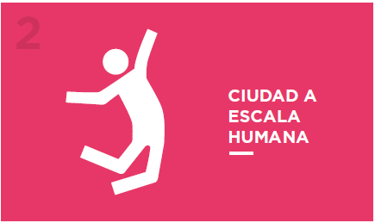 | Nuestro objetivo es que: • Todos los espacios públicos de la Ciudad fomenten el intercambio social y cultural. • La ciudad esté mejor mantenida que nuncay los espacios públicos estén impecables. • Se duplique la cantidad de basura que se recicla hoy. • La ciudad esté limpiay que la gente lo vea y perciba. • Todos los que viven y vienen a la ciudad tengan varias opciones para moverse con facilidad por la Ciudad. • Todos los viajes en la Ciudad puedan ser realizados en medios de transporte público. • Todos los ciudadanos puedan realizar trámites públicos de calidad desde su casa o con fácil acceso. |  | 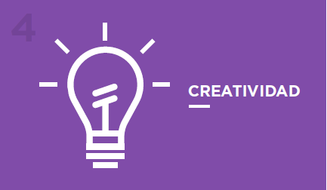 | Nuestro objetivo es: • Fomentar la co-creación y generación de soluciones transversalesa través de todo el GCBA. • Que los ciudadanos puedan aportar sus ideas y ser participantes activos en la co-creación. • Potenciar alianzas público-privadas con el fin de responder a problemáticas en común desde nuevas perspectivas. • Generar soluciones de alto impacto en la vida de los ciudadanos a través del uso de nuevas tecnologías. • Ser un modelo de gestión pública eficiente y transparente. • Facilitar la rápida generación y crecimiento de nuevas empresas para el desarrollo económico de la Ciudad. • Ser la capital de innovación y emprendedorismode América Latina. • Fortalecer la política de distritos de vanguardiapara revitalizar y potenciar zonas específicas de la Ciudad.
Una ciudad que esté diseñada para las personas, facilitando sus necesidades de movilidad, accesibilidad, y que fomente el uso del espacio público |  |  | Una ciudad que genere nuevas ideas y asociaciones para producir soluciones originales y con impacto fuerte positivo en sus ciudadanos.

